КП Гидропорт
ТОВАРИСТВО З ОБМЕЖЕНОЮ ВІДПОВІДАЛЬНІСТЮ "Лайтек Трейдінг" ЄДРПОУ 41091141 П/р 26009924422983 у АБ «Укргазбанк» МФО 320478 Адреса 65114 м.Одеса, вул.Люстдорфська дорога, 140А Тел.(048)760-10-70 Є платником податку на прибуток на загальних підставах |  |  | 

 |  | "___" ________________ 2021 р.

Уважаемый (ая) _________________________________________ очень благодарны, что Вы выбрали нашу компанию в качестве надежного поставщика сценического оборудования и надежного исполнителя работ по оснащению сцен. Предлагаем Вам следующее коммерческое предложение:

Спецификация оборудования
Фото | Наименование | Описание | Кол-во | Стоимость с НДС | Сумма, с НДС
SK120XHW-E20 |  | SAKER ELECTRIC PROJECTOR SCREEN
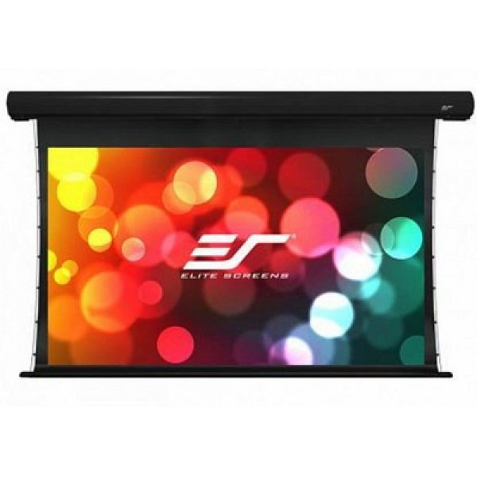 |  | Экраны для электрического проектора Saker премиум" Серия Saker - это экран для электрического проектора, который воплощает в себе все достоинства качества, долговечности и эстетической ценности. В нем используется наш материал MaxWhite® Fiberglass (FG), который имеет широкий угол обзора, что позволяет зрителям видеть изображение из любой точки комнаты. Стандартные функции включают в себя беспроводной пусковой механизм на 5–12 В, пульт дистанционного управления IR Эмалированный алюминиевый корпус имеет стильный дугообразный профиль, который наилучшим образом соответствует эстетике интерьера. Чтобы упростить установку, Saker поставляется в полностью собранном виде с раздвижными настенными креплениями, которые гарантируют его правильное центрирование при каждой установке. | 1 | 20000 | 20000
Optoma ZH406 |  | Мультимедійний лазерный проектор
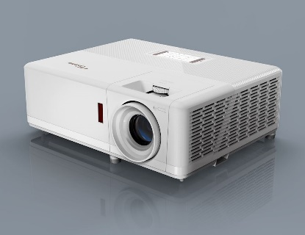 |  | ZH406-W - это компактный лазерный проектор DuraCore Full HD 1080p. Не требующий обслуживания, способный работать в непрерывном режиме, данный проектор можно размещать практически в любом положении. Компактный корпус в сочетании с 1,6-кратным зумом и вертикальным сдвигом объектива делают его простым и удобным в установке. Компактный лазерный проектор оснащен множеством функций, имеет встроенный динамик, совместим с 4K и HDR. Лазерный источником света c технологией DuraCore обеспечивает длительной срок службы. Для максимального контроля модель поставляется с разъемом RJ45, что позволяет контролировать и управлять сетью в нескольких комнатах. | 1 | 62000 | 62000
Lenovo Yoga Slim7 |  | Ноутбук Lenovo Yoga Slim7 14IIL05
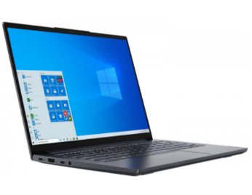 |  | Экран 14" IPS (1920x1080) Full HD, матовый. Intel Core i5-1035G1 (1.0 - 3.6 ГГц). RAM 16 ГБ. SSD 512 ГБ. nVidia GeForce MX350, 2 ГБ. без ОД . Wi-Fi/Bluetooth / веб-камера. Windows 10 Home 64bit. 1.5 кг.Цвет серый. Редактировать изображения или видео, наслаждаться яркими мультимедиа или играми — в выполнении таких задач поможет легкий и портативный Lenovo YOGA Slim 7 14IIL05 Slate Grey (82A100HSRA). За быструю работу ресурсоемкого ПО отвечают мощные компоненты. Аккумулятор обеспечивает использование устройства без подзарядки в течение дня. Изящный ноутбук в алюминиевом корпусе готов к твоим креативным идеям сразу после распаковки, ведь в нем установлена операционная система Windows 10 Home. | 1 | 28000 | 28000
IG3T |  | АКУСТИЧЕСКАЯ СИСТЕМА dB Technologies IG3T
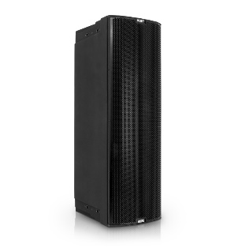 |  | Активная 2-полосная акустическая система Динамики: НЧ 2 х 10", ВЧ 1,4" Мощность: 900 Вт / 1800 Вт Количество полос: 2 Частотный диапазон: [-10dB]: 53 - 20.000 Hz, [-6dB]: 57- 19.200 Hz Звуковое давление: 132 дБ Входы: XLR + Jack 6.3 mm Выходы: XLR link Материал корпуса: пластиковый Размеры: 280 x 806 x 393 мм Вес: 22,24 кг | 2 | 51680 | 103360
SUB 618 |  | dB Technologies SUB 618 - сабвуфер
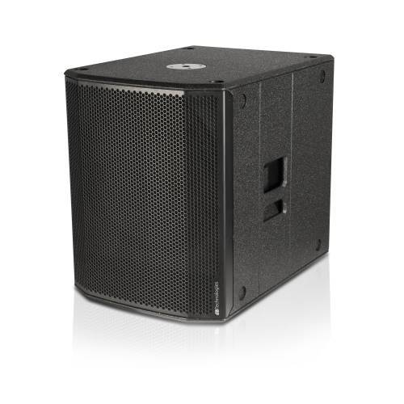 |  | Технические данные ТипАктивный сабвуфер Акустические данные Частотный отклик (-10дБ)35 - 130 Hz Максимальный SPL (1м)133 dB НаправленностьОмни НЧ18" НЧ катушка2.5" Усилитель ТехнологияЦифровой усилитель с переключением режимов питания КлассClass D RMS600 W Пик1200 W Процессор Контроллер28/56 bit DSP ЛимитерPeak, Thermal, RMS УправлениеSubwoofer level, Outputs mode, Polarity, Subwoofer mode Коммутация Сигнал вход2x XLR (balanced) Сигнал выход2x XLR (balanced) Механика КабинетКрашеная фанера Резьба под стойкуM20 Ширина500 mm (19.69 in) Высота625 mm (24.60 in) Глубина690 mm (27.17 in) Объем 0.21 Вес31.1 kg (68.57 lbs) | 1 | 30938 | 30938
SK-36TT |  | Комплект из 2х стоек и чехла dB Technologies SK-36TT (ex SSB2)
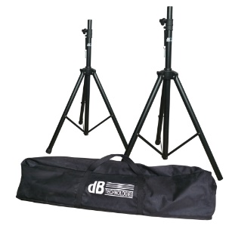 |  | Комплект из 2х стоек 35мм и чехла для OPERA Series - CROMO Series - INGENIA Series - READY 4 Series - LVX Series - LVX XM Series. | 1 | 6050.35 | 6050.35
RDNET Control 2 |  | dB Technologies RDNET Control 2
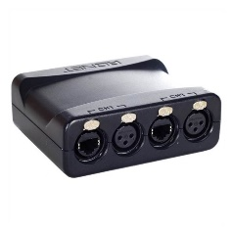 |  | Аппаратный интерфейс для подключения устройств, совместимых с dB Technologies RDNET (DVA T12, T8, DVA S30N и т. д.), к персональному компьютеру (ПК) через соединение USB. Устройство может управлять от 1 до 2 подсетей. К каждой подсети можно подключить до 32 устройств (2 подсети x 32 = всего 64 устройства), причем каждому устройству присваивается уникальный адрес. | 1 | 6546.276 | 6546.276
RDNET |  | dB Technologies RDNET INGENIA HANDLE
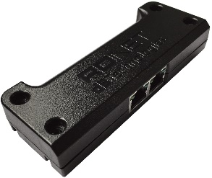 |  | Аксессуар, позволяющий всем моделям серии Ingenia осуществлять дистанционное управление через протокол RDNet и программное обеспечение Aurora Net. RDNet-EH заменяет стандартную ручку INGENIA и позволяет управлять как одноэлементной системой, так и системой со связанными элементами. | 2 | 4926.238 | 9852.476
BLX14E/MX153 |  | Радиосистема головная с микрофоном MX153
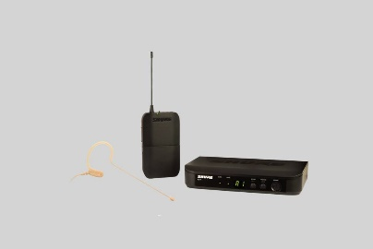 |  | Радиосистема головная с микрофоном MX153, цвет телесный | 3 | 15084.28 | 45252.84
ALLEN HEATH |  | Мікшерний пульт Allen Heath ZED 10
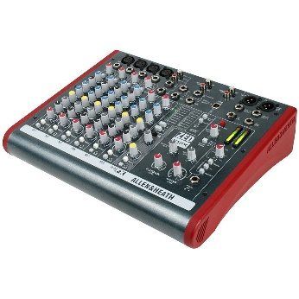 |  | Особенности Allen & Heath ZED-10: -4 моно входов mic/line (3-band EQ), 2 из которых инструментальные (Class A) -2 стерео канала с 2-band EQ -Коннекторы Neutrik (mic XLRs и 1/4 inch jacks) -48V фантомное питание -3-полосный эквалайзер с параметрической cерединой на моно-линейках и функцией MUTE -Мониторная секция с выходами для наушников и акустических систем -2 AUX -Мастер выход на XLR -Назначаемый USB вход и выход звукового сигнала. Комплектация: Allen & Heath ZED-10, шнур питания, инструкция. | 1 | 9500 | 9500
СТОЙКИ Proel KP875 |  | Стойки для проектора, ноутбука
 |  | Стойки для проектора, ноутбука Характеристики подставки для ноутбука, проектора Бренд: Proel Особенности: профессиональная подставка для ноутбука / проектора с регулируемой высотой и штативом; переменный угол верхней плиты Минимальная высота: 920 мм Максимальная высота: 1400 мм Базовый размер: 880 мм Размер верхней плиты: 390 х 290 мм Вес: 4,92 кг | 2 | 5500 | 5500
Всего стоимость оборудования, грн (без НДС) |  |  |  |  | 327000
Услуга по монтажу и пусконаладке оборудования (работа+материалы) (без НДС) |  |  |  |  | 28250
Общая сумма, грн. с НДС |  |  |  |  | 426300
Оборудования есть в наличии!
Итоговая сумма может быть скорректирована по факту согласования итоговой спецификации, принятия решения

